Rock'n bad 2019
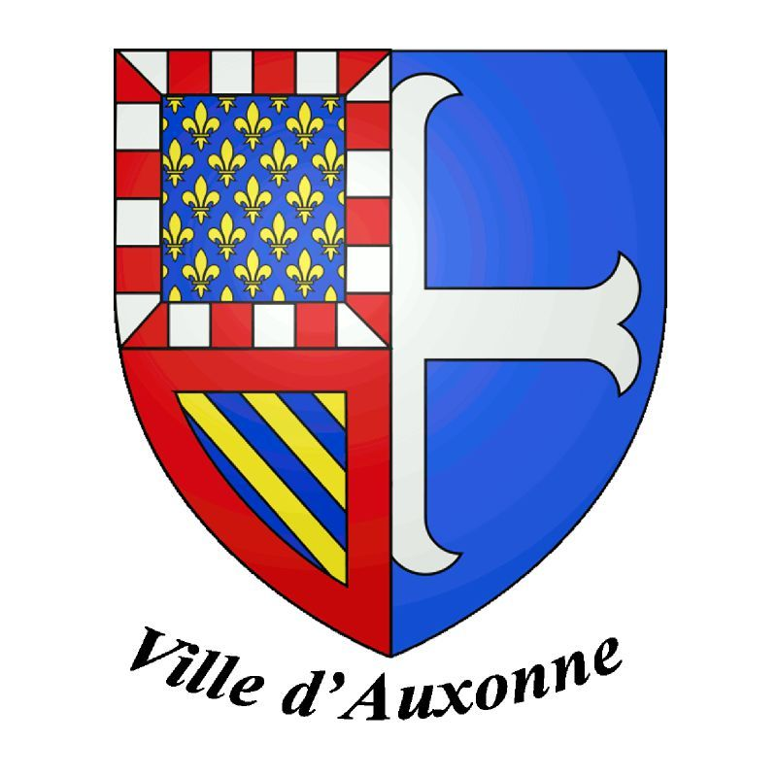
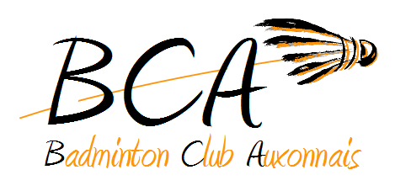 | Bad'Becue – Badminton Club Auxonnais |  |  |  |  |  | Le Bad'Becue
 | Aymeric BRIET - 5 Rue du Bas de Chanot 21800 Chevigny Saint Sauveur
 | tournoi.bca21@gmail.com
 | Tél : 06 32 78 58 68 |  |  |  |  |  | Auxonne – 4,5 et 6 Juin 2022

 | Série N2 à NC au CPPH |  |  |  |  |  | Inscriptions jusqu'au 8 Mai 2022

 | Double le samedi en intégralité, Mixte le dimanche en intégralité, Simple le lundi en intégralité

Club : |  | Departement : |  |  |  |  | Observations : |  | Tarifs
Responsable : |  | Télephone : |  |  |  |  |  |  | 1 Tableau 14€ - 2 Tableaux 17€
Mail : |  |  |  |  |  |  |  |  | 3 Tableaux 20 €
 |  |  |  |  |  |  | Mettre une croix (X) ou le classement si surclassement souhaité
NOM - Prénom |  | N° Licence | Sexe | Classement |  |  | Double | Partenaire Double / Club si différent | Mixte | Partenaire Mixte / Club si différent | Inscription en Simple | Coût
 |  |  |  | S | D | Mx
1
2
3
4
5
6
7
8
9
10
11
12
13
14
15
16
17
18
19
20
21
22
23
24
25
26
27
28
29
30
 |  |  |  |  |  |  |  |  |  | Prix à payer : |  | 0 €

